Лист1
 |  |  |  |  | Приложение к Форме № 1
 |  |  |  | Коммерческое предложение к участию в Запросе предложений № 19-2026
 |  |  |  |  | /наименование Претендента/
 |  |  |  |  | от ___._______.2026

№ п/п | Виды услуг/работ | Характеристики услуг/работ |  | Дизайн-макет |  | Руб./шт.
 |  |  |  |  |  | без учета НДС | с учетом НДС* по ставке _%
1 | Оклейка ледозаливочного комбайна | Печать, плоттерная резка, монтаж, демонтаж старой пленки, оклейка |  | 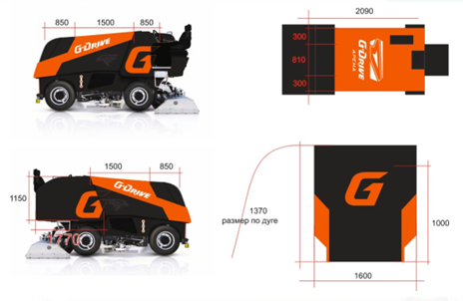 |  | 0.00 | 0.00
2 | Печать карточек для автограф-сессии | Печать 4+0, А6, 200 г |  |  |  | 0.00 | 0.00
3 | Печать подледной рекламы | Центральный круг вбрасывания. УФ-печать на баннерной сетке с крупной ячейкой 6х6. Диаметр 8900 мм. |  |  |  | 0.00 | 0.00
4 | Печать подледной рекламы | УФ-печать на баннерной сетке с крупной ячейкой 6х6, 6000х6000 мм |  | 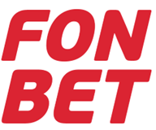 |  | 0.00 | 0.00
5 | Печать рекламы на борт | Печать на матовой пленке (Oracal 620M), без ламинации, 4000х770 мм |  |  |  | 0.00 | 0.00
6 | Печать рекламы на борт | Печать на глянцевой пленке с серым клеевым слоем, монтаж на пленку с временным клеевым слоем, ламинация. Монтаж на борт, 4000х770 мм |  |  |  | 0.00 | 0.00
7 | Изготовление стикеров на глянцевой перфорированной пленке | УФ-печать на перфорированной пленке, 700х200 мм |  |  |  | 0.00 | 0.00
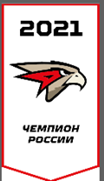
8 | Изготовление названия чемпионата | УФ-печать на магнитном виниле, монтаж, 20000х500 мм |  |  |  | 0.00 | 0.00
9 | Изготовление вымпела | Печать на блэкаут материале, противоогневая обработка, карман для подвеса по верхней стороне, утяжелители по низу, 1700х904 мм |  |  |  | 0.00 | 0.00
10 | Изготовление флагов на площадь | 3750х2500 мм (не сшивные), материал: флажная сетка. Стандарт 115 г/м2, 7 люверсов по левому краю |  |  |  | 0.00 | 0.00
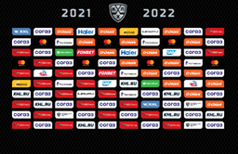
11 | Наклейки «Ястреб» | Печать на с/к пленке, размер 52х26 мм, плоттерная резка, сдача на рулоне |  |  |  | 0.00 | 0.00
12 | Изготовление баннера для пресс-центра | УФ-печать на ферро-пленке, 4х2 м |  |  |  | 0.00 | 0.00
13 | Изготовление напольной навигации | Печать на с/к пленке, напольная ламинация +50 мм по краям. Размер 500х700 мм |  | 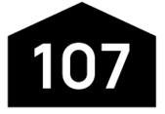 |  | 0.00 | 0.00
14 | Изготовление навигационных табличек | УФ-печать на черном акриле 3 мм, 300х100 мм |  |  |  | 0.00 | 0.00
15 | Изготовление лент для бейджей с карабином | Сублимационная печать, размер 900х15 мм, карабин |  |  |  | 0.00 | 0.00
16 | Печать бланков аккредитаций | А6, двусторонняя печать, 4+4, бумага 200 г |  |  |  | 0.00 | 0.00
17 | Печать информационных листовок | А5, двусторонняя печать, 4+4, бумага 80 г |  |  |  | 0.00 | 0.00
18 | Брендирование автобуса Скания | Интерьерная печать на с/к пленке, оклейка по периметру (без крыши), на окнах перфорированная пленка. Габаритный размер автобуса 12000х3600х2600 мм |  |  |  | 0.00 | 0.00
19 | Брендирование автобуса Мерседес | Интерьерная печать на с/к пленке, оклейка по периметру (без крыши), на окнах перфорированная пленка. Габаритный размер автобуса 12000х3500х2600 мм |  |  |  | 0.00 | 0.00
20 | Правила поведения на стадионе | Печать на ПВХ 3 мм, монтаж на двусторонний силиконовый скотч, 750х1000 мм |  |  |  | 0.00 | 0.00
21 | Изготовление стягов для центрального фойе | Печать на ткани блэкаут, обработка противопожарным составом, 2 полотна сшитые сверху и снизу с карманами для крепления на штангу, 1220х4650 мм |  |  |  | 0.00 | 0.00
22 | Изготовление стикеров о способах оплаты на кассовые аппараты | Печать на с/к пленке, матовая ламинация, резка по контуру, 15х15 см |  |  |  | 0.00 | 0.00
23 | Изготовление буклетов | Печать на бумаге, 150 г, евроформат гармошка 99х210 мм |  |  |  | 0.00 | 0.00
24 | Изготовление номерков для выставочных образцов для магазина | Печать на пластике 1 мм, 40х40 мм |  |  |  | 0.00 | 0.00
25 | Изготовление визитных карточек | Печать 4+4, бумага 300 г, размер 90х50 мм |  | 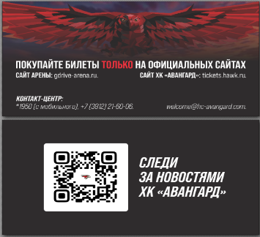 |  | 0.00 | 0.00
26 | Изготовление фирменных конвертов | Размер конверта 110х220 мм, с нанесением логотипа |  |  |  | 0.00 | 0.00
27 | Изготовление таблички в раздевалку ХК «Авангард» | Сувенирная УФ-печать с лаком на черном акриле 3 мм, обрамление золотом (на макете голубое), 250х30 мм |  |  |  | 0.00 | 0.00
28 | Изготовление таблички с фамилией для команды на выездные матчи | Красный ПВХ, печать на пленке, резка по контуру, монтаж. 300х60 мм |  |  |  | 0.00 | 0.00
29 | Изготовление баннера для Микст-зоны | Печать на баннере, монтаж на деревянную раму, 3000х2000 мм |  |  |  | 0.00 | 0.00

 | * Если организация работает по упрощенной системе налогообложения, в таком случае необходимо указать «НДС не облагается».

 | В стоимость предложения включены все возможные расходы: стоимость материалов, затраты на изготовление, погрузку/разгрузку, доставку, сборку, монтаж/демонтаж, а также прочие расходы, таможенные пошлины, налоги (в т.ч. НДС), уплаченные или подлежащие уплате и другие обязательные платежи.

 | Должность |  | Подпись |  | ФИО
 |  |  | М.п.

